student学生表
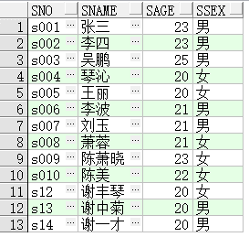

主键约束

检查约束6-40
默认男

course课程表
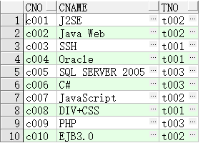
主键约束

外键约束

sc成绩表
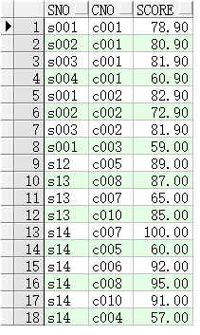

 |  | 外键约束
 |  | 外键约束
 |  | 检查约束 0-100

复合主键 | (sno,cno)

